CURVA "S"
CURVA S

 | SEM 1 | SEM 2 | SEM 3 | SEM 4 | SEM 5 | SEM 6 | SEM 7 | SEM 8 | SEM 9 | SEM 10 | SEM 11 | SEM 12 | SEM 13 | SEM 14 | SEM 15 | SEM 16 | SEM 17 | SEM 18 | SEM 19 | SEM 20 | SEM 21 | SEM 22 | SEM 23 | SEM 24 | SEM 25 | SEM 26 | SEM 27 | SEM 28 | SEM 29 | SEM 30 | SEM 31 | SEM 32 | SEM 33 | SEM 34 | SEM 35 | SEM 36 | SEM 37 | SEM 38 | SEM 39 | SEM 40 | SEM 41 | SEM 42 | SEM 43 | SEM 44 | SEM 45 | SEM 46 | SEM 47 | SEM 48 | SEM 49 | SEM 50 | SEM 51 | SEM 52 | SEM 53
OBRA PROYECTADA / PLAZO CONTRACTUAL | 2025-12-30 | 2026-01-05 | 2026-01-12 | 2026-01-19 | 2026-01-26 | 2026-02-02 | 2026-02-09 | 2026-02-16 | 2026-02-23 | 2026-03-02 | 2026-03-09 | 2026-03-16 | 2026-03-23 | 2026-03-30 | 2026-04-06 | 2026-04-13 | 2026-04-20 | 2026-04-27 | 2026-05-04 | 2026-05-11 | 2026-05-18 | 2026-05-25 | 2026-06-01 | 2026-06-08 | 2026-06-15 | 2026-06-22 | 2026-06-29 | 2026-07-06 | 2026-07-13 | 2026-07-20 | 2026-07-27 | 2026-08-03 | 2026-08-10 | 2026-08-17 | 2026-08-24 | 2026-08-31 | 2026-09-07 | 2026-09-14 | 2026-09-21 | 2026-09-28 | 2026-10-05 | 2026-10-12 | 2026-10-19 | 2026-10-26 | 2026-11-02 | 2026-11-09 | 2026-11-16 | 2026-11-23 | 2026-11-30 | 2026-12-07 | 2026-12-14 | 2026-12-21 | 2026-12-28
 | 2026-01-04 | 2026-01-11 | 2026-01-18 | 2026-01-25 | 2026-02-01 | 2026-02-08 | 2026-02-15 | 2026-02-22 | 2026-03-01 | 2026-03-08 | 2026-03-15 | 2026-03-22 | 2026-03-29 | 2026-04-05 | 2026-04-12 | 2026-04-19 | 2026-04-26 | 2026-05-03 | 2026-05-10 | 2026-05-17 | 2026-05-24 | 2026-05-31 | 2026-06-07 | 2026-06-14 | 2026-06-21 | 2026-06-28 | 2026-07-05 | 2026-07-12 | 2026-07-19 | 2026-07-26 | 2026-08-02 | 2026-08-09 | 2026-08-16 | 2026-08-23 | 2026-08-30 | 2026-09-06 | 2026-09-13 | 2026-09-20 | 2026-09-27 | 2026-10-04 | 2026-10-11 | 2026-10-18 | 2026-10-25 | 2026-11-01 | 2026-11-08 | 2026-11-15 | 2026-11-22 | 2026-11-29 | 2026-12-06 | 2026-12-13 | 2026-12-20 | 2026-12-27 | 2027-01-03
% Acumulado | 0.17% | 0.35% | 0.52% | 0.69% | 0.87% | 1.04% | 1.43% | 2.26% | 3.09% | 3.92% | 4.75% | 5.61% | 6.13% | 6.64% | 8.31% | 9.97% | 11.64% | 13.31% | 14.97% | 16.64% | 18.31% | 19.97% | 22.89% | 24.62% | 26.35% | 28.74% | 31.12% | 33.50% | 35.89% | 38.27% | 40.66% | 43.04% | 45.47% | 47.90% | 50.33% | 54.43% | 58.53% | 62.63% | 66.73% | 70.83% | 74.93% | 79.03% | 82.03% | 85.06% | 88.09% | 91.13% | 94.16% | 97.37% | 97.70% | 98.03% | 98.60% | 99.17% | 100.00%
% Semanal | 0.17% | 0.17% | 0.17% | 0.17% | 0.17% | 0.17% | 0.39% | 0.83% | 0.83% | 0.83% | 0.83% | 0.87% | 0.51% | 0.51% | 1.67% | 1.67% | 1.67% | 1.67% | 1.67% | 1.67% | 1.67% | 1.67% | 2.92% | 1.73% | 1.73% | 2.38% | 2.38% | 2.38% | 2.38% | 2.38% | 2.38% | 2.38% | 2.43% | 2.43% | 2.43% | 4.10% | 4.10% | 4.10% | 4.10% | 4.10% | 4.10% | 4.10% | 3.00% | 3.03% | 3.03% | 3.03% | 3.03% | 3.21% | 0.33% | 0.33% | 0.57% | 0.57% | 0.83%
Ingeniería | 0.16% | 0.16% | 0.16% | 0.16% | 0.16% | 0.16% | 0.37% | 0.37% | 0.37% | 0.37% | 0.37% | 0.37%
Permisos municipales y arquelógicos | 0.01% | 0.01% | 0.01% | 0.01% | 0.01% | 0.01% | 0.01% | 0.01% | 0.01% | 0.01% | 0.01% | 0.01% | 0.03% | 0.03% | 0.03% | 0.03% | 0.03% | 0.03% | 0.03% | 0.03% | 0.03% | 0.03% | 0.03%
Procura de equipos mayores |  |  |  |  |  |  |  | 0.44% | 0.44% | 0.44% | 0.44% | 0.44% | 0.44% | 0.44% | 0.44% | 0.44% | 0.44% | 0.44% | 0.44% | 0.44% | 0.44% | 0.44% | 0.44% | 0.44% | 0.44% | 1.10% | 1.10% | 1.10% | 1.10% | 1.10% | 1.10% | 1.10% | 1.10% | 1.10% | 1.10% | 1.10% | 1.10% | 1.10% | 1.10% | 1.10% | 1.10% | 1.10%
Construcción PSR-GNL |  |  |  |  |  |  |  |  |  |  |  |  |  |  | 1.15% | 1.15% | 1.15% | 1.15% | 1.15% | 1.15% | 1.15% | 1.15% | 2.41% | 1.25% | 1.25% | 1.25% | 1.25% | 1.25% | 1.25% | 1.25% | 1.25% | 1.25% | 1.25% | 1.25% | 1.25% | 2.92% | 2.92% | 2.92% | 2.92% | 2.92% | 2.92% | 2.92% | 2.92% | 2.92% | 2.92% | 2.92% | 2.92% | 2.92%
Commissionig y Puesta en Marcha |  |  |  |  |  |  |  |  |  |  |  |  |  |  |  |  |  |  |  |  |  |  |  |  |  |  |  |  |  |  |  |  |  |  |  |  |  |  |  |  |  |  |  |  |  |  |  | 0.18% | 0.18% | 0.18% | 0.42% | 0.42% | 0.42%
Certificación de Diseño&Construcción PSR-GNL |  |  |  |  |  |  |  |  |  |  |  |  |  |  |  |  |  |  |  |  |  |  |  |  |  |  |  |  |  |  |  |  |  |  |  |  |  |  |  |  |  |  |  | 0.03% | 0.03% | 0.03% | 0.03% | 0.03% | 0.07% | 0.07% | 0.07% | 0.07% | 0.07%
Entrega de Dossier |  |  |  |  |  |  |  |  |  |  |  |  |  |  |  |  |  |  |  |  |  |  |  |  |  |  |  |  |  |  |  |  |  |  |  |  |  |  |  |  |  |  |  |  |  |  |  |  |  |  |  |  | 0.23%
Recepción de la PSR-GNL |  |  |  |  |  |  |  |  |  |  |  |  |  |  |  |  |  |  |  |  |  |  |  |  |  |  |  |  |  |  |  |  |  |  |  |  |  |  |  |  |  |  |  |  |  |  |  |  |  |  |  |  | 0.03%
RED DE POLIETILENO EN PSR-GNL |  |  |  |  |  |  |  |  |  |  |  | 0.03% | 0.03% | 0.03% | 0.03% | 0.03% | 0.03% | 0.03% | 0.03% | 0.03% | 0.03% | 0.03% | 0.03% | 0.03% | 0.03% | 0.03% | 0.03% | 0.03% | 0.03% | 0.03% | 0.03% | 0.03% | 0.08% | 0.08% | 0.08% | 0.08% | 0.08% | 0.08% | 0.08% | 0.08% | 0.08% | 0.08% | 0.08% | 0.08% | 0.08% | 0.08% | 0.08% | 0.08% | 0.08% | 0.08% | 0.08% | 0.08% | 0.08%

 | SEM 1 | SEM 2 | SEM 3 | SEM 4 | SEM 5 | SEM 6 | SEM 7 | SEM 8 | SEM 9 | SEM 10 | SEM 11 | SEM 12 | SEM 13 | SEM 14 | SEM 15 | SEM 16 | SEM 17 | SEM 18 | SEM 19 | SEM 20 | SEM 21 | SEM 22 | SEM 23 | SEM 24 | SEM 25 | SEM 26 | SEM 27 | SEM 28 | SEM 29 | SEM 30 | SEM 31 | SEM 32 | SEM 33 | SEM 34 | SEM 35 | SEM 36 | SEM 37 | SEM 38 | SEM 39 | SEM 40 | SEM 41 | SEM 42 | SEM 43 | SEM 44 | SEM 45 | SEM 46 | SEM 47 | SEM 48 | SEM 49 | SEM 50 | SEM 51 | SEM 52 | SEM 53
OBRA EJECUTADA / PLAZO CONTRACTUAL | 2025-12-30 | 2026-01-05 | 2026-01-12 | 2026-01-19 | 2026-01-26 | 2026-02-02 | 2026-02-09 | 2026-02-16 | 2026-02-23 | 2026-03-02 | 2026-03-09 | 2026-03-16 | 2026-03-23 | 2026-03-30 | 2026-04-06 | 2026-04-13 | 2026-04-20 | 2026-04-27 | 2026-05-04 | 2026-05-11 | 2026-05-18 | 2026-05-25 | 2026-06-01 | 2026-06-08 | 2026-06-15 | 2026-06-22 | 2026-06-29 | 2026-07-06 | 2026-07-13 | 2026-07-20 | 2026-07-27 | 2026-08-03 | 2026-08-10 | 2026-08-17 | 2026-08-24 | 2026-08-31 | 2026-09-07 | 2026-09-14 | 2026-09-21 | 2026-09-28 | 2026-10-05 | 2026-10-12 | 2026-10-19 | 2026-10-26 | 2026-11-02 | 2026-11-09 | 2026-11-16 | 2026-11-23 | 2026-11-30 | 2026-12-07 | 2026-12-14 | 2026-12-21 | 2026-12-28
 | 2026-01-04 | 2026-01-11 | 2026-01-18 | 2026-01-25 | 2026-02-01 | 2026-02-08 | 2026-02-15 | 2026-02-22 | 2026-03-01 | 2026-03-08 | 2026-03-15 | 2026-03-22 | 2026-03-29 | 2026-04-05 | 2026-04-12 | 2026-04-19 | 2026-04-26 | 2026-05-03 | 2026-05-10 | 2026-05-17 | 2026-05-24 | 2026-05-31 | 2026-06-07 | 2026-06-14 | 2026-06-21 | 2026-06-28 | 2026-07-05 | 2026-07-12 | 2026-07-19 | 2026-07-26 | 2026-08-02 | 2026-08-09 | 2026-08-16 | 2026-08-23 | 2026-08-30 | 2026-09-06 | 2026-09-13 | 2026-09-20 | 2026-09-27 | 2026-10-04 | 2026-10-11 | 2026-10-18 | 2026-10-25 | 2026-11-01 | 2026-11-08 | 2026-11-15 | 2026-11-22 | 2026-11-29 | 2026-12-06 | 2026-12-13 | 2026-12-20 | 2026-12-27 | 2027-01-03
% Acumulado | 0.00% | 0.05% | 0.29% | 0.68% | 1.19% | 1.39% | 1.49% | 2.92% | 3.24% | 3.94% | 4.76% | 5.66% | 6.14% | 6.65% | 7.27% | 8.08% | 9.04% | 9.10% | 9.28% | 9.83% | 10.65% | 11.74% | 13.73% | 16.32% | 20.85% | 22.85% | 26.58% | 27.53% | 29.08% | 30.48% | 32.15% | 35.61% | 39.91% | 43.78% | 46.50% | 46.50% | 46.50% | 46.50% | 46.50% | 46.50% | 46.50% | 46.50% | 46.50% | 46.50% | 46.50% | 46.50% | 46.50% | 46.50% | 46.50% | 46.50% | 46.50% | 46.50% | 46.50%
% Semanal | 0.00% | 0.05% | 0.24% | 0.38% | 0.51% | 0.21% | 0.09% | 1.44% | 0.32% | 0.70% | 0.82% | 0.90% | 0.48% | 0.51% | 0.62% | 0.81% | 0.96% | 0.06% | 0.18% | 0.55% | 0.82% | 1.09% | 1.99% | 2.58% | 4.53% | 2.00% | 3.74% | 0.94% | 1.55% | 1.40% | 1.67% | 3.46% | 4.30% | 3.87% | 2.71% | 0.00% | 0.00% | 0.00% | 0.00% | 0.00% | 0.00% | 0.00% | 0.00% | 0.00% | 0.00% | 0.00% | 0.00% | 0.00% | 0.00% | 0.00% | 0.00% | 0.00% | 0.00%
Ingeniería |  | 0.05% | 0.24% | 0.37% | 0.46% | 0.19% | 0.08% | 0.08% | 0.13% | 0.19% | 0.67% | 0.73%
Permisos municipales y arquelógicos |  |  |  | 0.01% | 0.05% | 0.01% | 0.01% | 0.03% | 0.19% | 0.11% | 0.05% | 0.02% | 0.04%
Procura de equipos mayores |  |  |  |  |  |  |  | 1.33% | 0.00% | 0.40% | 0.10% | 0.14% | 0.44% | 0.40% | 0.40% | 0.70% | 0.00% | 0.00% | 0.00% | 0.00% | 0.00% | 0.00% | 0.20% | 0.05% | 2.40% | 2.00% | 3.20% | 0.40% | 0.90% | 1.00% | 1.00% | 0.40% | 0.73% | 2.72% | 1.72%
Construcción de PSR |  |  |  |  |  |  |  |  |  |  |  |  |  | 0.110% | 0.219% | 0.109% | 0.960% | 0.057% | 0.184% | 0.547% | 0.820% | 1.093% | 1.792% | 2.534% | 2.130% | 0.00% | 0.54% | 0.54% | 0.65% | 0.40% | 0.67% | 3.06% | 3.57% | 1.15% | 0.99%
Commissionig y Puesta en Marcha
Certificación de Diseño&Construcción PSR-GNL
Entrega de Dossier
Recepción de la PSR-GNL
RED DE POLIETILENO EN PSR-GNL
 |  |  |  |  |  |  |  |  |  |  |  |  |  |  |  |  |  |  |  |  |  |  |  |  |  |  |  |  |  |  |  |  |  | 4.12% | 3.84%

ACTIVIDADES
AVANCE OBRA
TRABAJOS EN GARITA
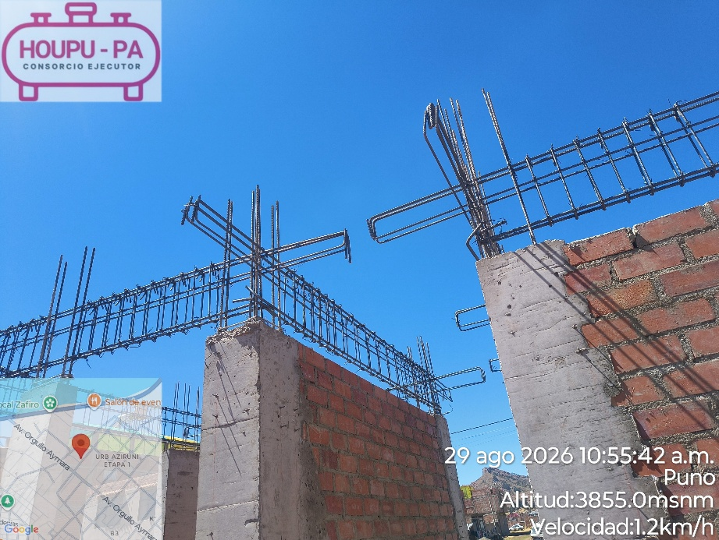 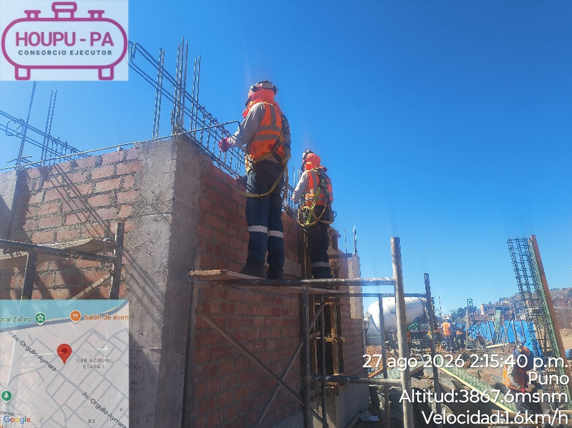
TRABAJOS EN EDIFICACIÓN
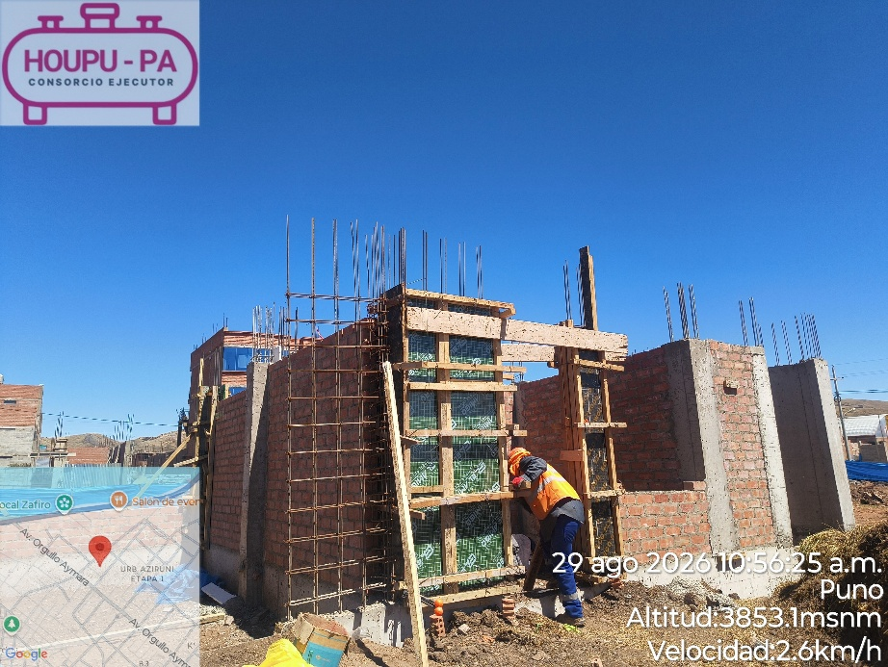 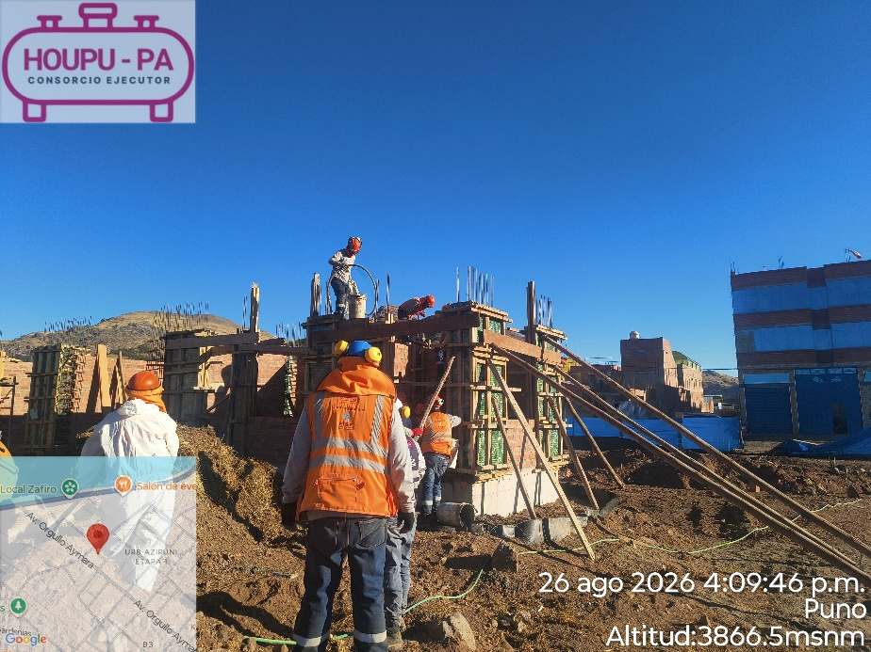
TRABAJOS EN CUBETOS
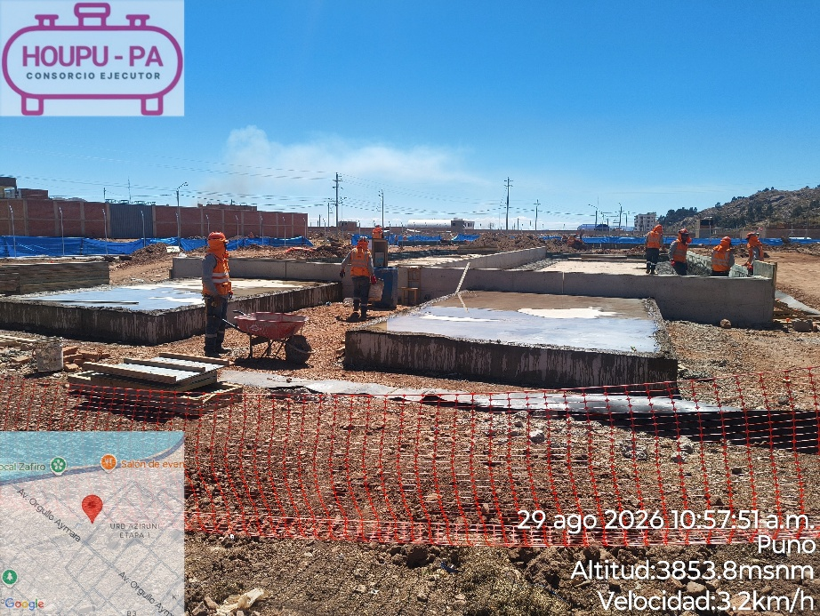 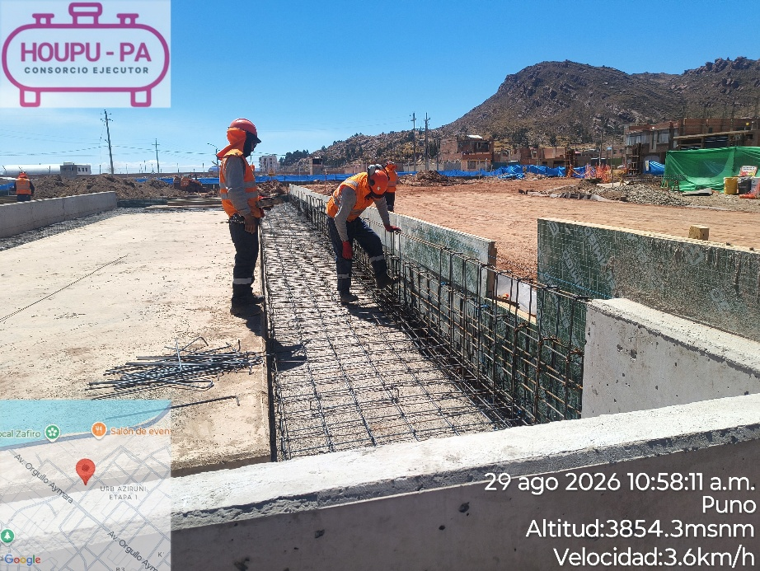
TRABAJOS EN CERCO PERIMETRICO
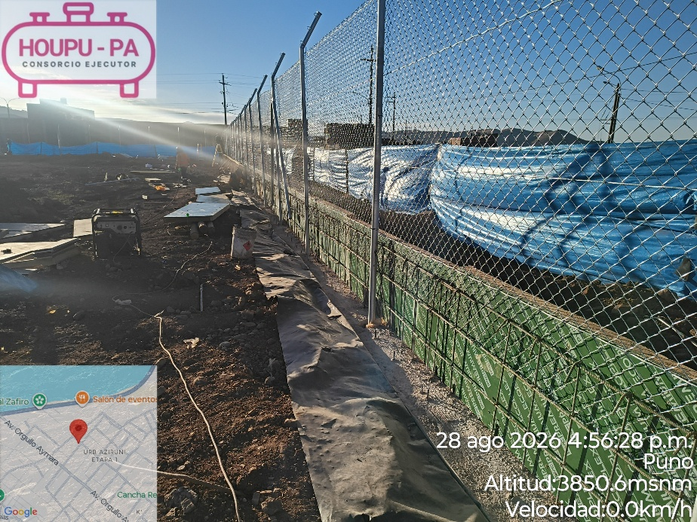 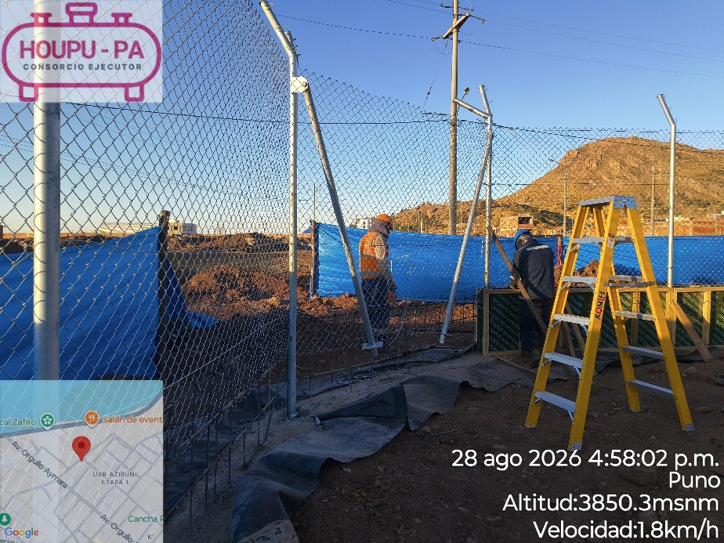
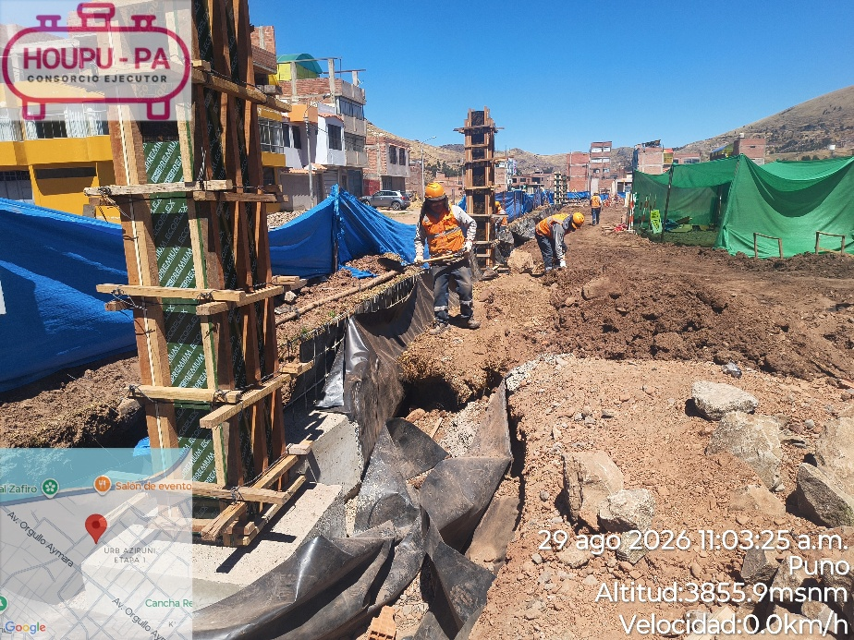 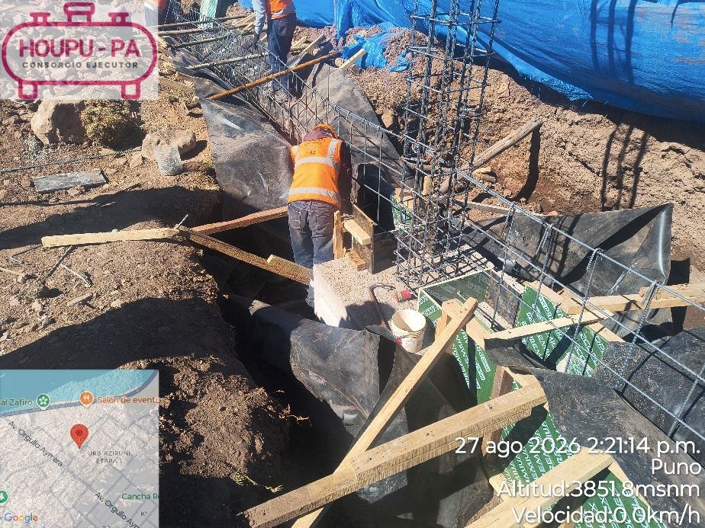
FABRICACIÓN PSR

PRECIPITACIONES
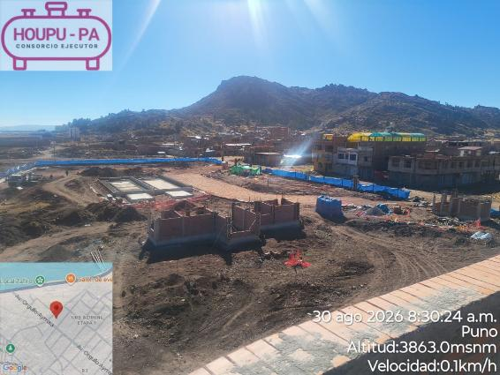
Código: | IT-PA-001 | PRECIPITACIONES PSR - PUNO
Versión | 1
Fecha: | 2026-09-21
Página: | 3 de 3
CONTROL DE REGISTRO DE LLUVIAS PSR PUNO
FECHA DEL REGISTRO | HORA DEL REGISTRO | INTENSIDAD DE LA LLUVIA | DURACIÓN | ¿SE REGISTRARON EVENTOS ANÓMALOS
 |  |  |  | ADICIONALES?
2026-08-24 | 07:00 AM / 05:00 PM | NINGUNA | - | DESPEJADO
2026-08-25 | 07:00 AM / 05:00 PM | NINGUNA | - | DESPEJADO
2026-08-26 | 07:00 AM / 05:00 PM | NINGUNA | - | DESPEJADO
2026-08-27 | 07:00 AM / 05:00 PM | NINGUNA | - | DESPEJADO
2026-08-28 | 07:00 AM / 05:00 PM | NINGUNA | - | DESPEJADO
2026-08-29 | 07:00 AM / 05:00 PM | NINGUNA | - | DESPEJADO
2026-08-30 | 07:00 AM / 05:00 PM | NINGUNA | - | DESPEJADO

PRONOSTICO SENAMHI

CONDICIONES REALES PSR PUNO
2026-08-24
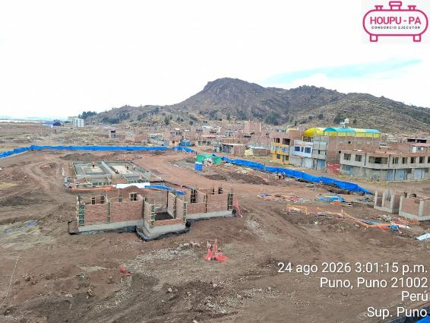
2026-08-25
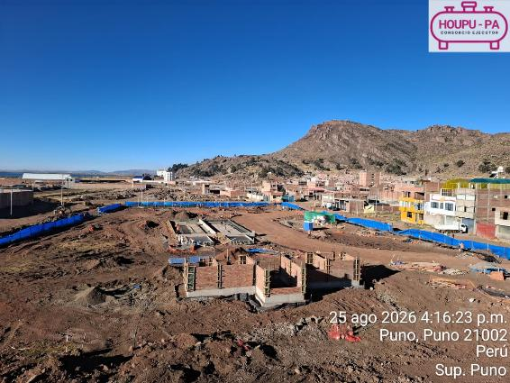
2026-08-26
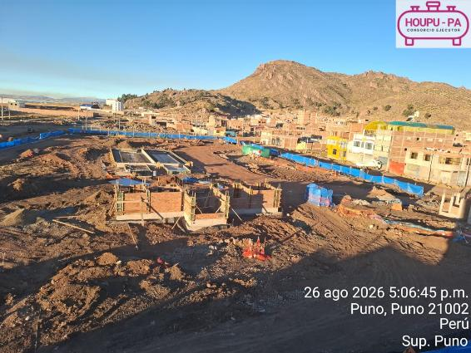
2026-08-27
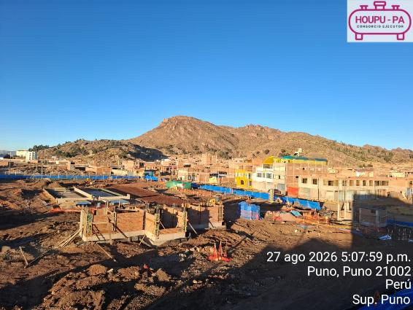
2026-08-28
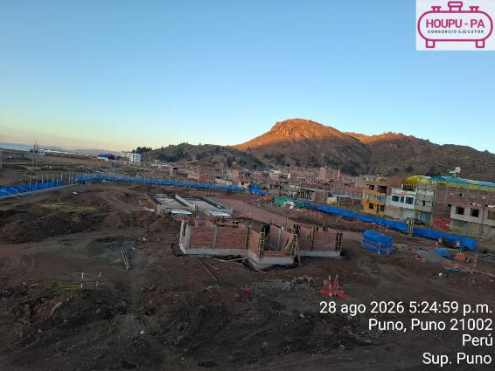
2026-08-29
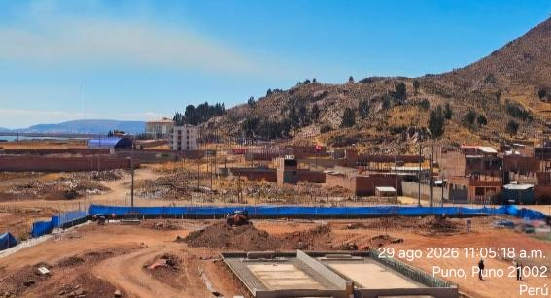
2026-08-30

HSE
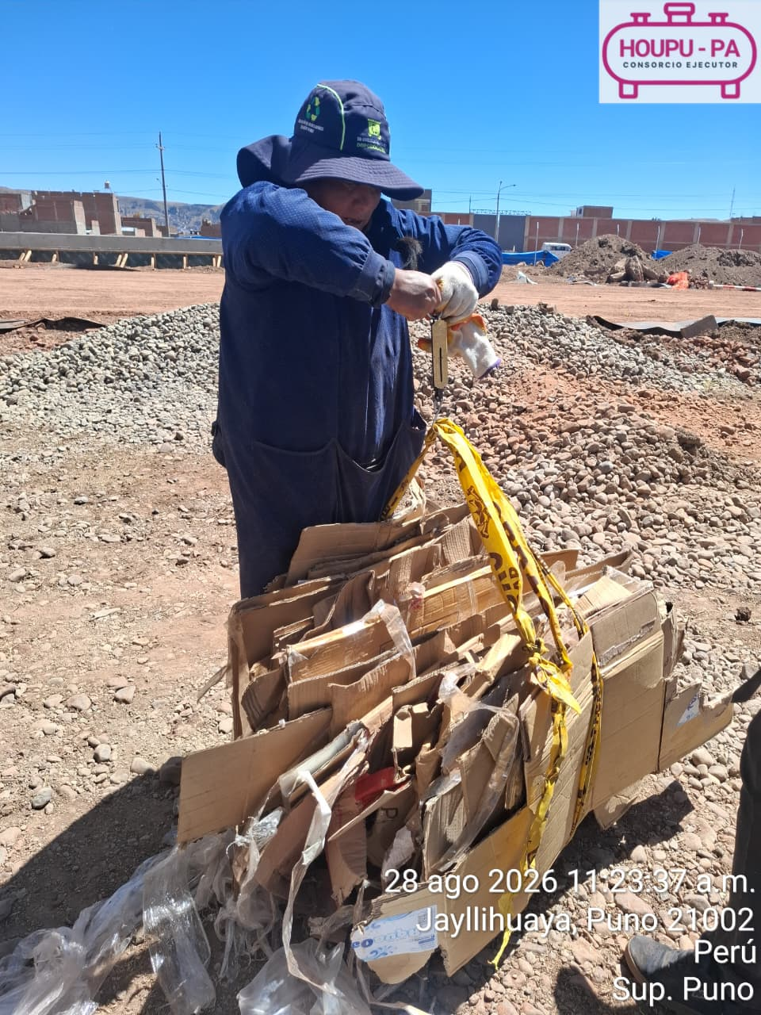
ACTIVIDADES PERIODO (24.08.26 AL 29.08.26) SST
1. Como parte de las medidas preventivas de Seguridad y Salud en el Trabajo, se realizó la charla de 5 minutos, el cual se tuvo la participación del personal involucrado en las actividades operativas. Asimismo, durante la charla se brindaron y reforzaron las buenas prácticas en temas de seguridad y salud esto con la finalidad de contribuir el cumplimiento de los estándares de Seguridad y Salud en el Trabajo.
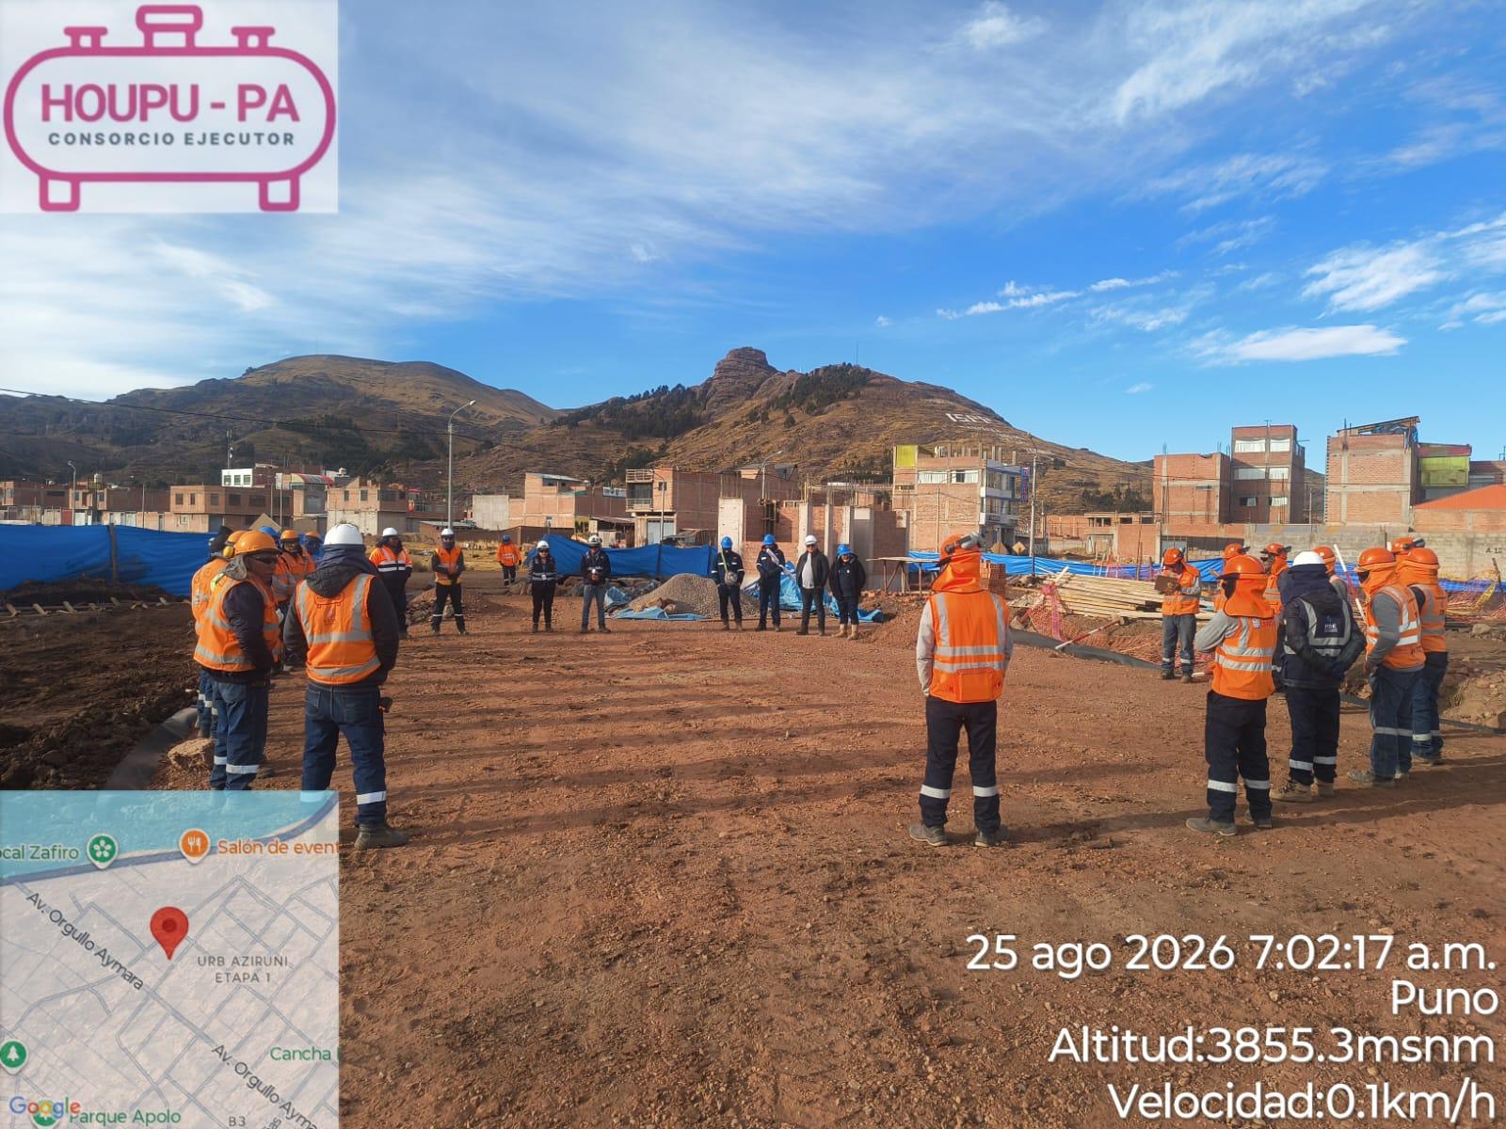

2. A través de esta capacitación, se reforzó la importancia del liderazgo visible y el compromiso de supervisores y responsables de área, reconociendo que su actuación diaria es fundamental para prevenir incidentes, controlar los peligros y garantizar el cumplimiento de los estándares de SST. Asimismo, se destacó la responsabilidad de la línea de mando en la planificación y supervisión de las actividades, verificando el cumplimiento del IPERC, ATS, procedimientos de trabajo, uso adecuado de EPP y demás controles establecidos. En HOUPU-PA, continuamos fortaleciendo una cultura de seguridad basada en el liderazgo, la responsabilidad y la prevención, porque un buen líder en SST no solo supervisa el trabajo: influye positivamente para que todos regresen seguros a casa. En HOUPU-PA: “LIDERAR CON EL EJEMPLO, SUPERVISAR PARA PREVENIR”.
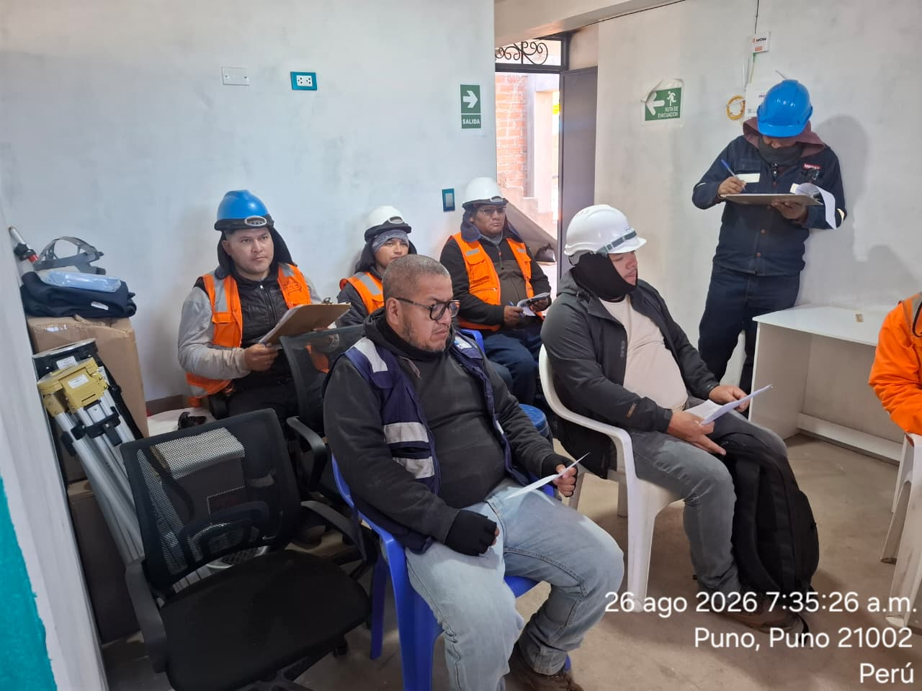
3. Durante la ejecución de los trabajos, se realizó la verificación de las condiciones de seguridad en la actividad de vaciado de concreto en el área de cubeto, evidenciándose que los trabajadores involucrados cuentan y hacen uso de los equipos de protección personal requeridos para la actividad, tales como traje Tyvek, guantes y botas de jebe, contribuyendo a la prevención de riesgos y a la protección adecuada durante el desarrollo de los trabajos.
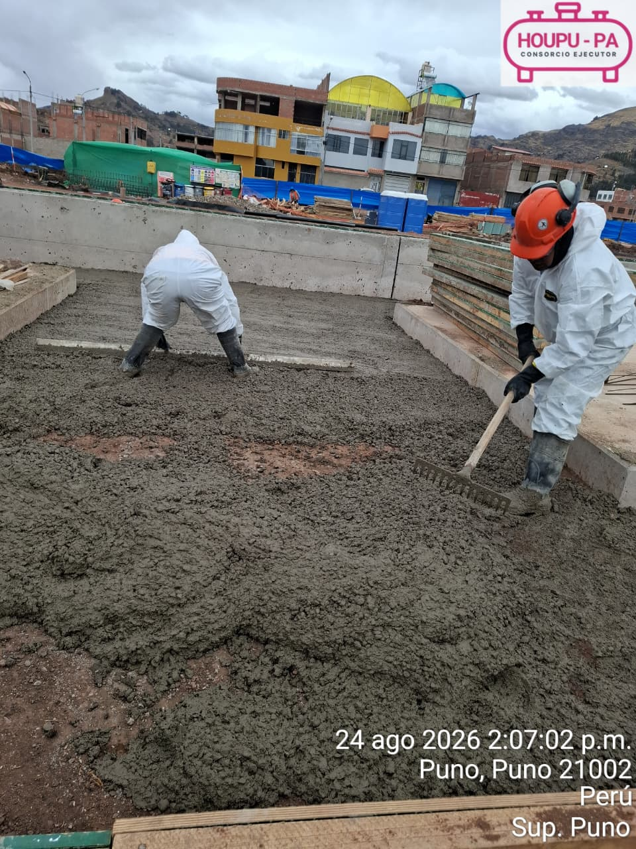
4. Durante la ejecución de los trabajos, se verificó el regado del área de trabajo y limpieza del área con la finalidad de mitigar las partículas en suspensión y polvo, contribuyendo al cumplimiento del instrumento ambiental de la Declaración de Impacto Ambiental (DIA) para el “Proyecto Especial de Masificación de Gas Natural en el Distrito de Puno, Provincia de Puno, Región Puno.
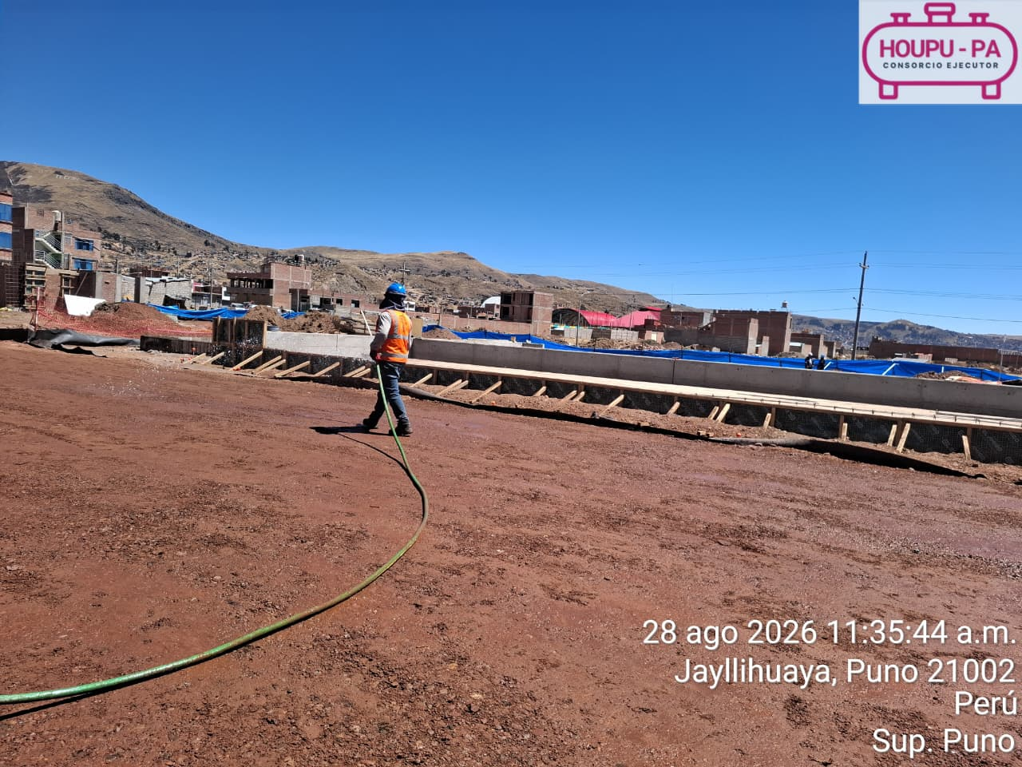
5. Se realizó de la estación de emergencia donde se verificó el botiquín, kit antiderrame, camilla rígida, collarín entre otros, constatándose que se encuentra debidamente implementado y abastecido. Durante la revisión se verificó el cumplimiento del check list de inspección, evidenciándose que cuenta con la totalidad de materiales, insumos y elementos de primeros auxilios requeridos, encontrándose en condiciones adecuadas para su uso en caso de emergencia.
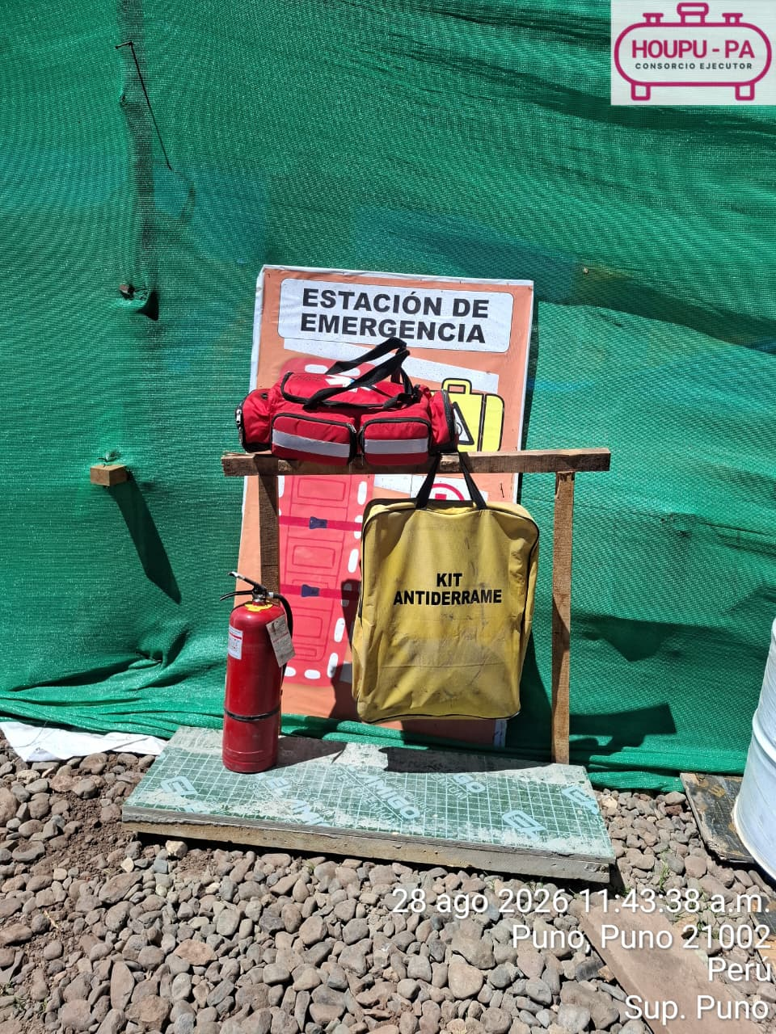
6. Se realizó la inspección de la segregación de los residuos aprovechables en el punto de generación de acuerdo a la codificación de colores y tipo en los contenedores, contribuyendo al cumplimiento del instrumento ambiental de la Declaración de Impacto Ambiental (DIA) para el “Proyecto Especial de Masificación de Gas Natural en el Distrito de Puno, Provincia de Puno, Región Puno.
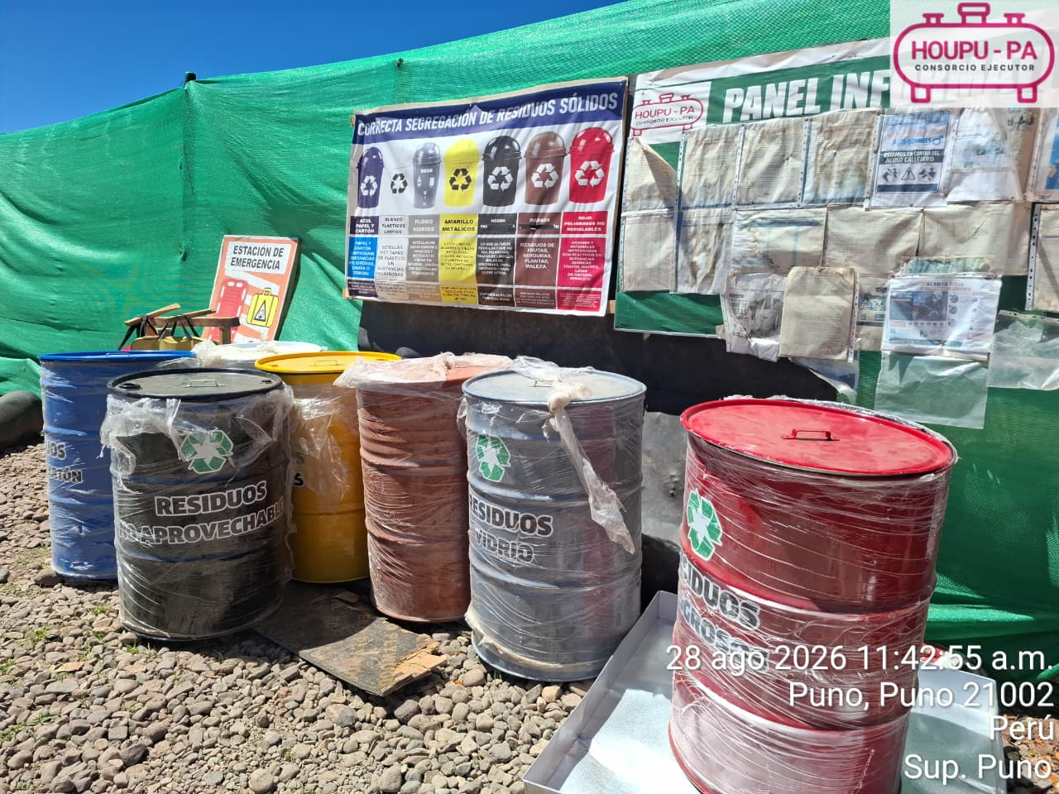
7.-Se realizó el control de pesaje de los residuos aprovechables generados y posteriormente se dispuso con la asociación de recicladores de la Municipalidad provincial de Puno mediante el programa de segregacion de la fuente de la municipalidad de Puno, contribuyendo al cumplimiento del instrumento ambiental de la Declaración de Impacto Ambiental (DIA) para el “Proyecto Especial de Masificación de Gas Natural en el Distrito de Puno, Provincia de Puno, Región Puno.

CALIDAD
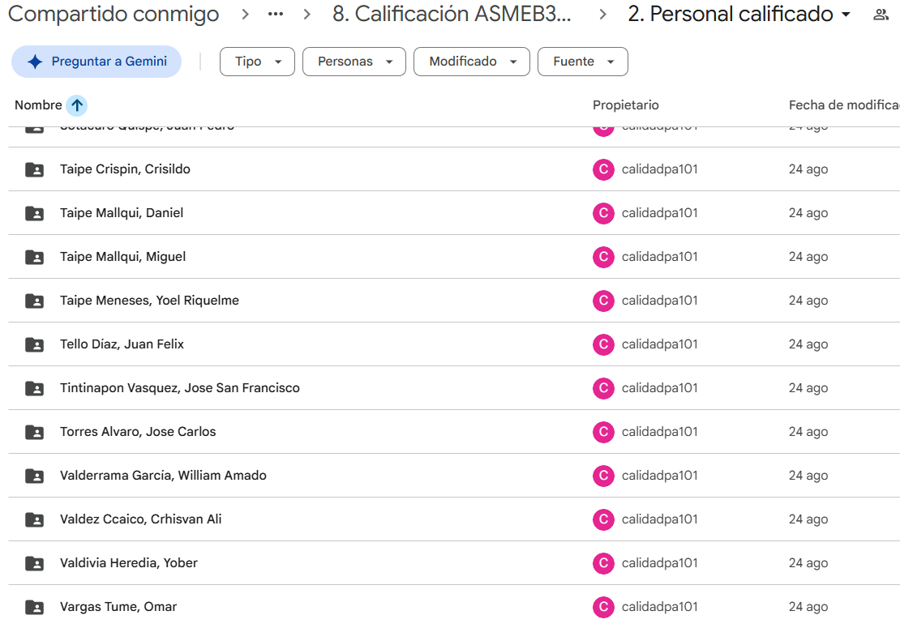  
ACTIVIDADES PERIODO (24.08.26 AL 29.08.26) CALIDAD
1. Se evidenció el proceso de preparación, colocación y vibrado del concreto F'c: 100 kg/cm2 correspondiente al solado de losas de Cubeto, verificando el adecuado llenado del encofrado y el cumplimiento del procedimiento constructivo establecido, asimismo, previo al vaciado del concreto, se realizaron los ensayos de asentamiento (Slump) de (4") y la temperatura correspondiente a 13.8°.
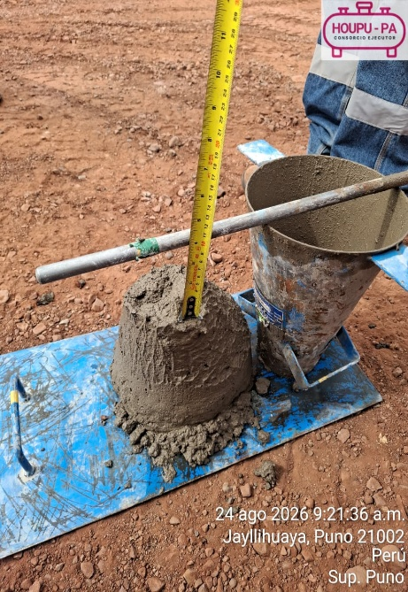 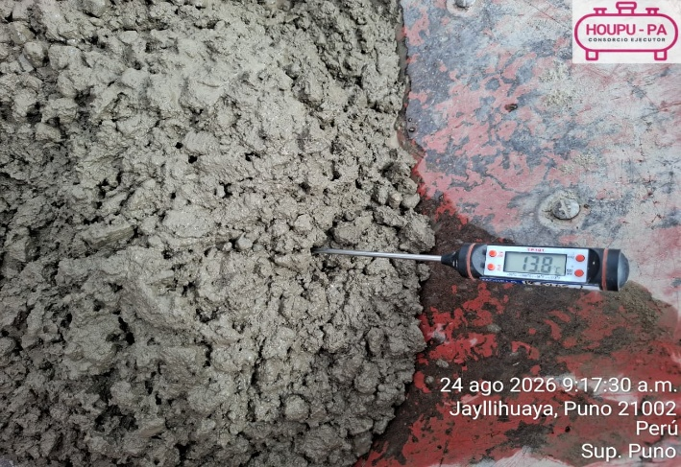 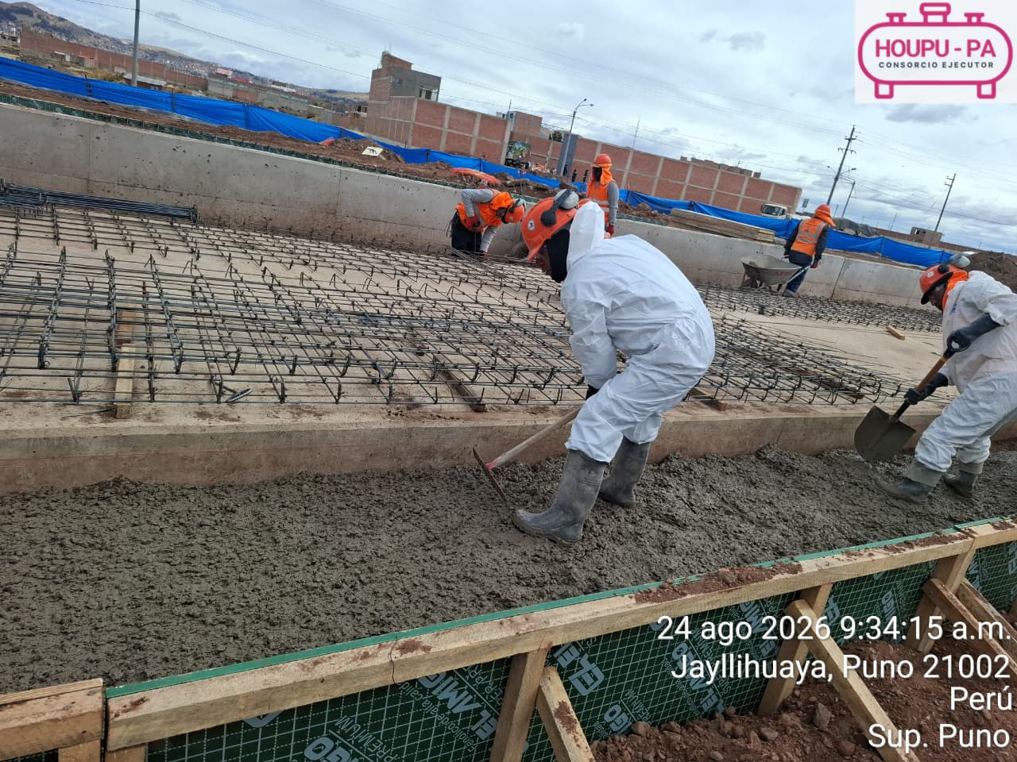
2. Se verificó la habilitación y colocación del acero de refuerzo correspondiente a las columnas del cerco perimétrico, constatando que la distribución, separación, traslapes, amarres y recubrimientos, con el objetivo de garantizar el adecuado comportamiento estructural del elemento previo al proceso de encofrado.
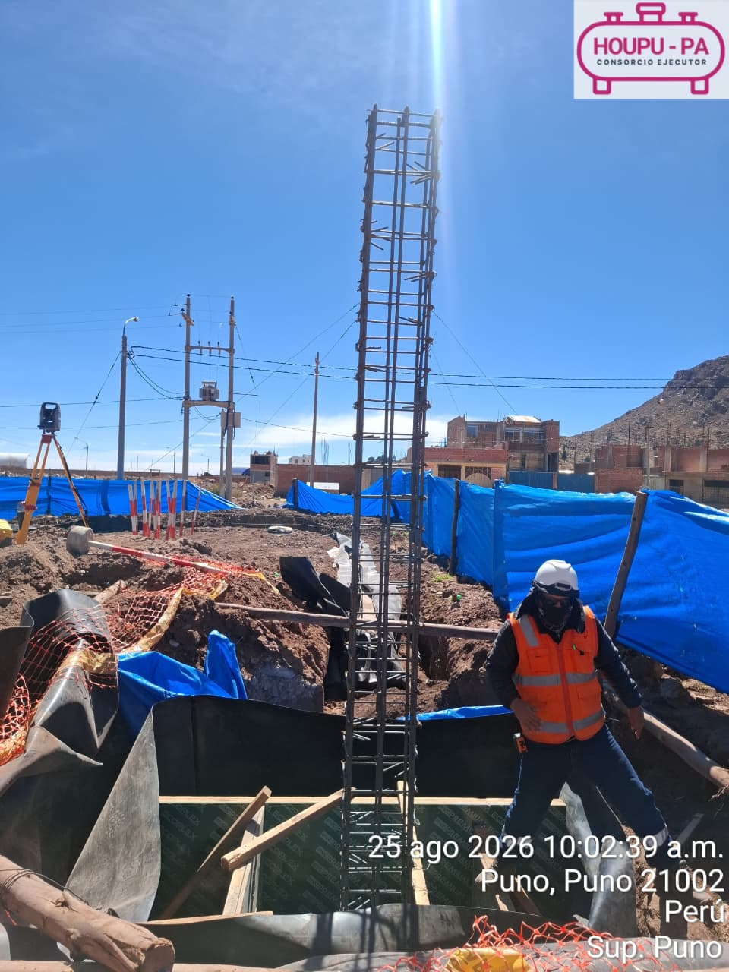 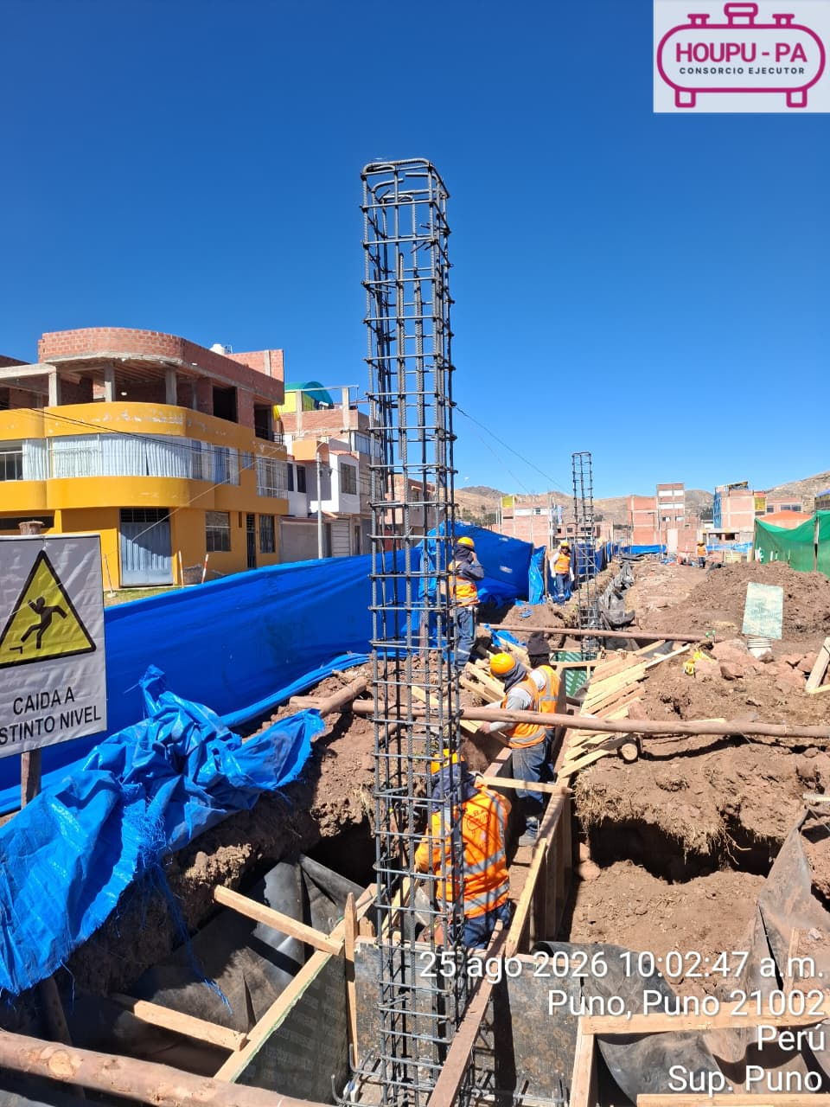
3. Se evidenció el proceso de preparación, colocación y vibrado del concreto F'c: 210 kg/cm2 correspondiente a la Losa ERM, verificando el adecuado llenado del encofrado y el cumplimiento del procedimiento constructivo establecido, asimismo, previo al vaciado del concreto, se realizaron los ensayos de asentamiento (Slump) de (6") y el ensayo de contenido de aire del concreto mediante la Olla de Washington, obteniéndose un contenido de aire de 5.8 %.
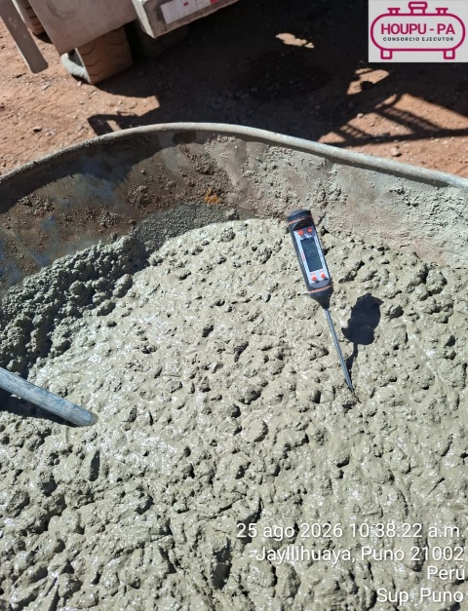 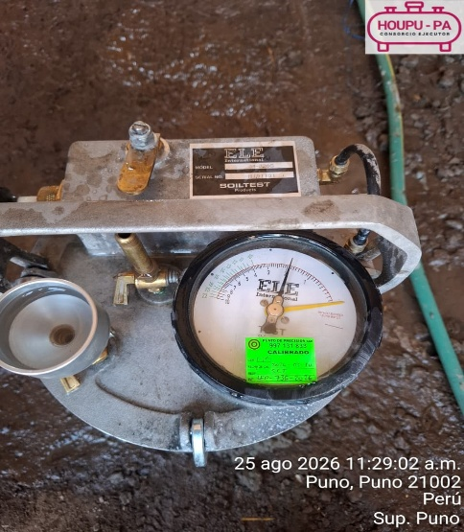 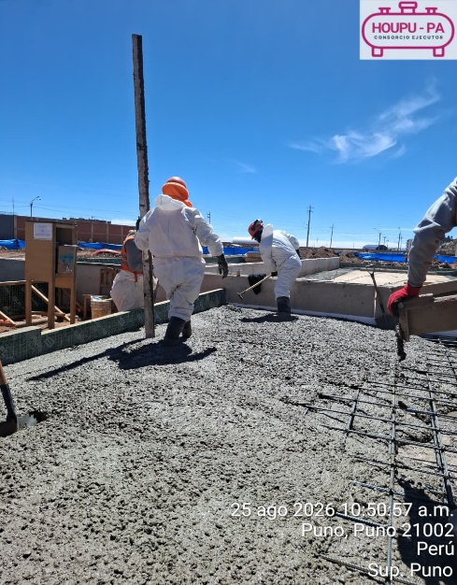 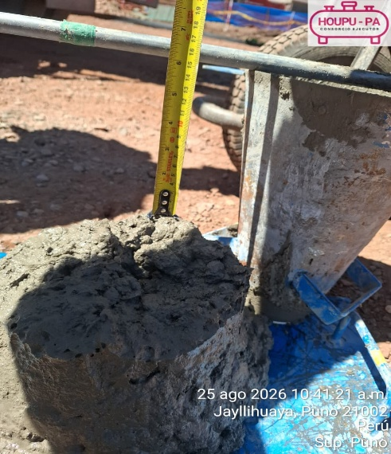
4. Se realizó la capacitación correspondiente al procedimiento de carpintería metálica e instalación de cerco perimétrico al personal civil encargado de ejecutar dichas actividades, brindándose las indicaciones técnicas, medidas de seguridad y consideraciones necesarias para la correcta ejecución de los trabajos, de acuerdo con el procedimiento establecido.
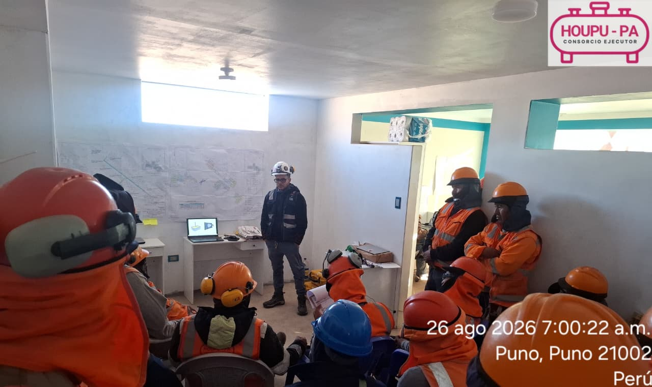
5. Se evidenció el proceso de preparación, colocación y vibrado del concreto F'c: 280 kg/cm2 correspondiente a las columnas de Garita y Edificación, verificando el adecuado llenado del encofrado y el cumplimiento del procedimiento constructivo establecido, asimismo, previo al vaciado del concreto, se realizaron los ensayos de asentamiento (Slump) de (6") y el ensayo de contenido de aire del concreto mediante la Olla de Washington, obteniéndose un contenido de aire de 5.8 %.
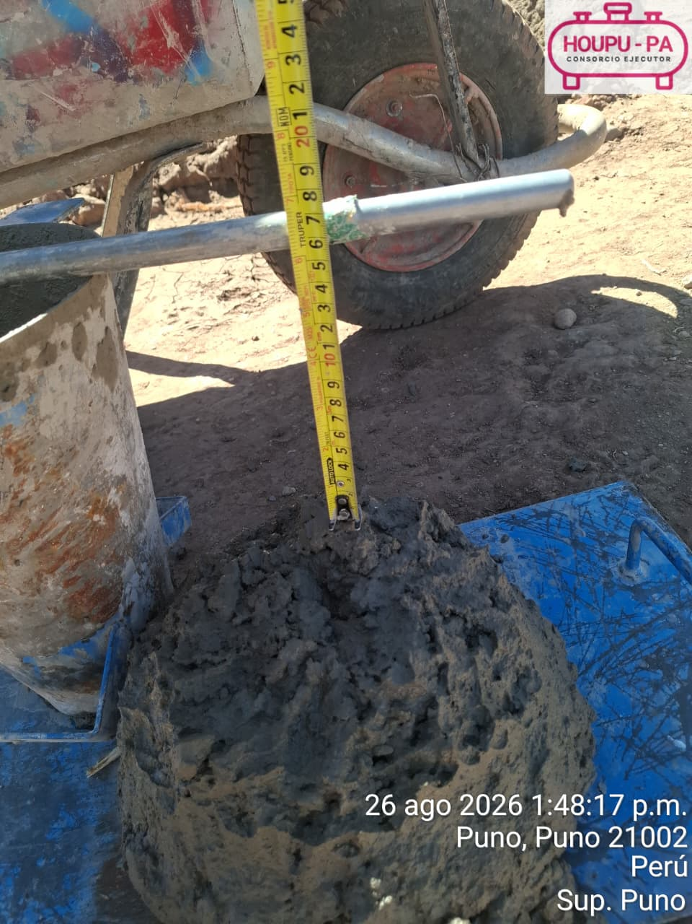 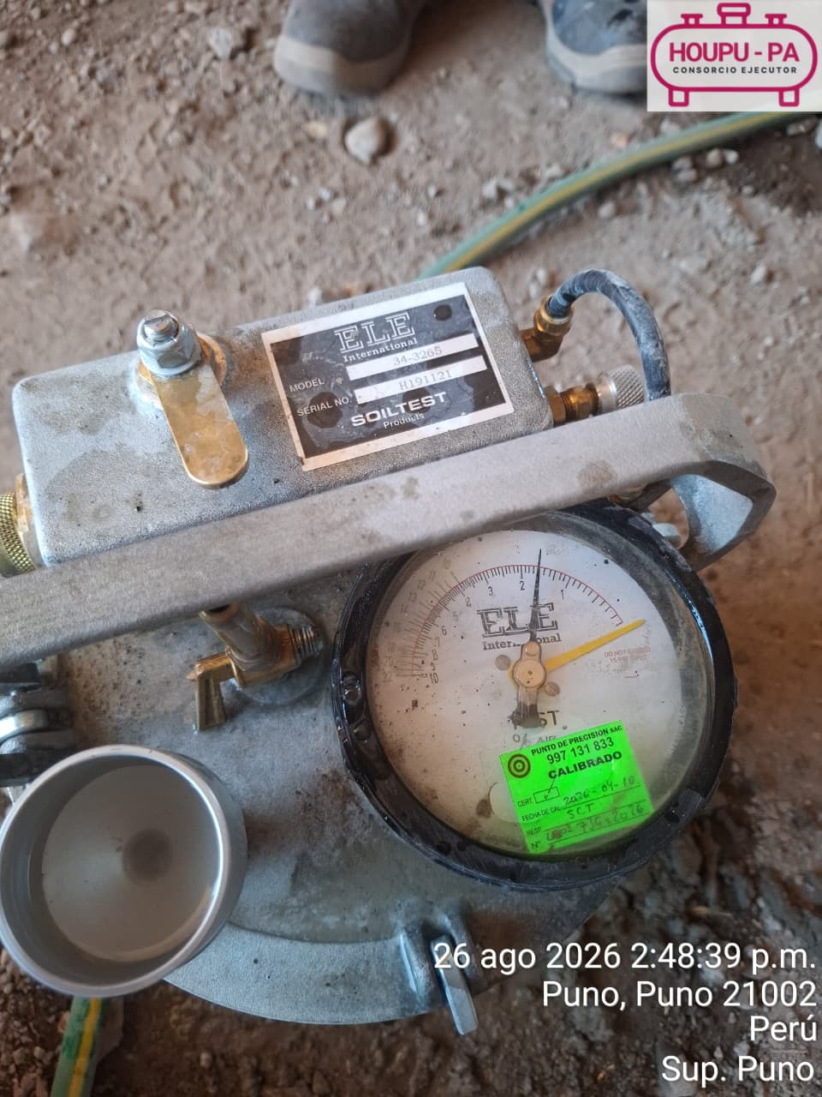 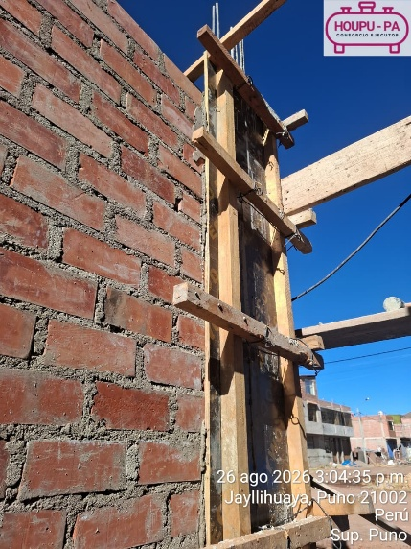 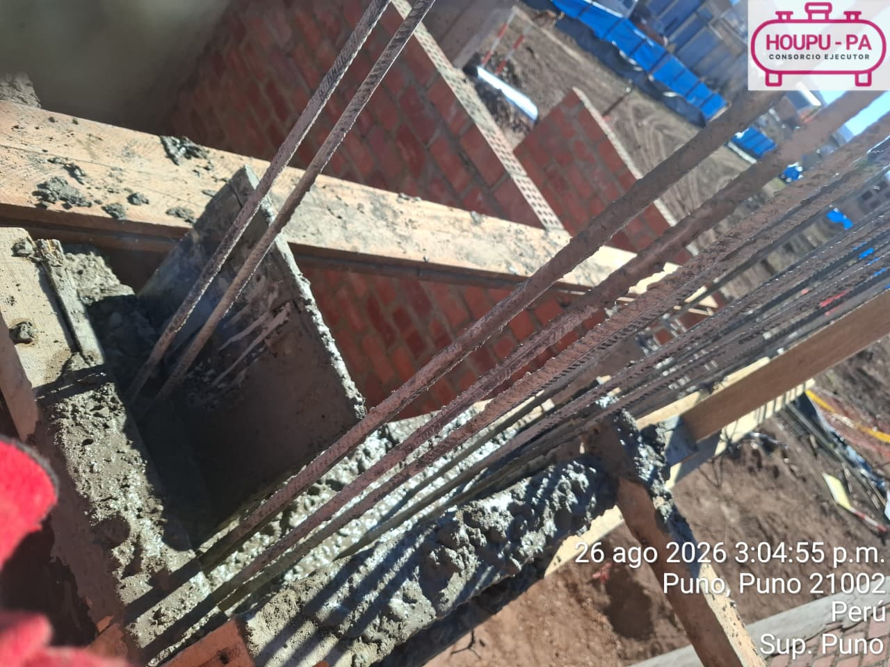
6 . Se evidenció el proceso de preparación, colocación y vibrado del concreto F'c: 175 kg/cm2 correspondiente a la cimentación del cerco perimétrico, verificando el adecuado llenado del encofrado y el cumplimiento del procedimiento constructivo establecido, asimismo, previo al vaciado del concreto, se realizaron los ensayos de asentamiento (Slump) de (6") y la temperatura correspondiente a 20.4°.
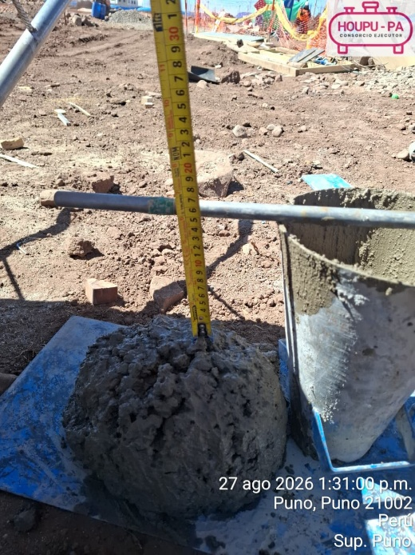 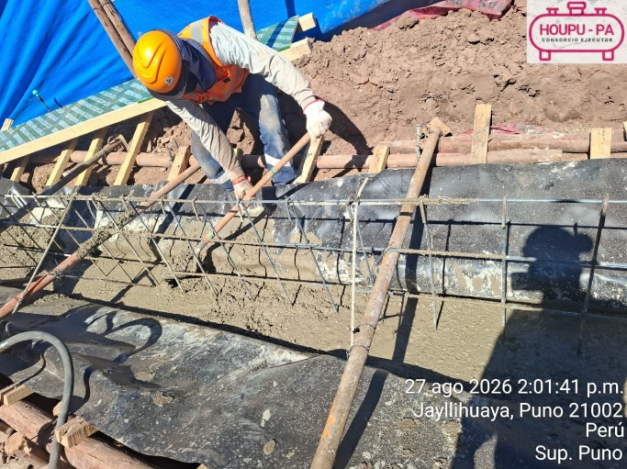 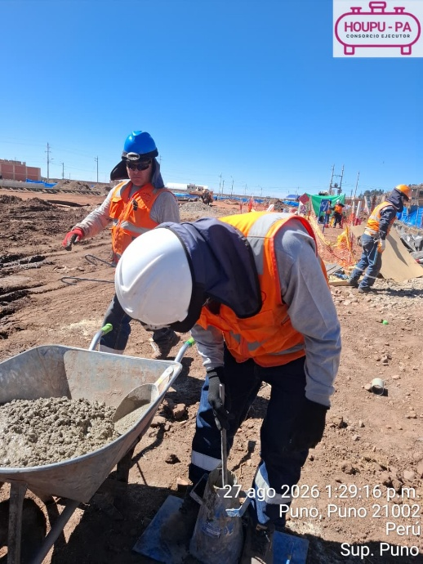 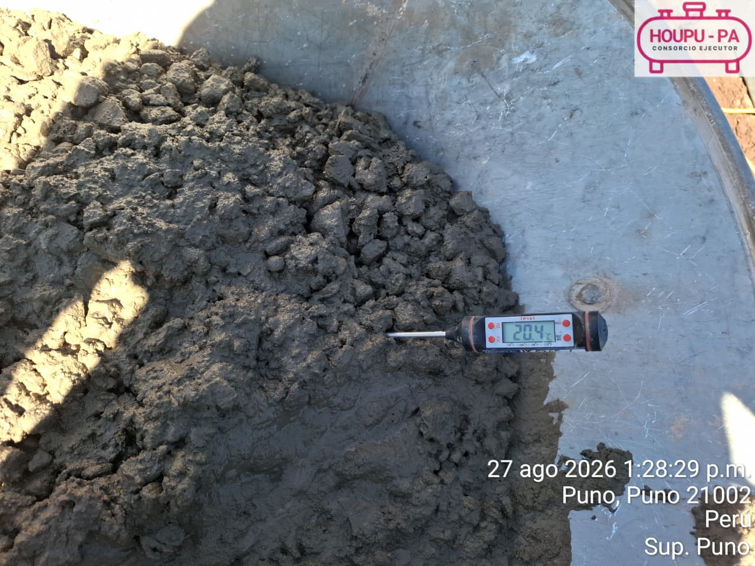
7. Se evidenció el ensayo de resistencia a la compresión de la probeta correspondiente al cimiento de cerco perimetrio (F'c: 175 kg/cm2) a la edad de 7 días, obteniéndose una resistencia de 255.1 kg/cm² y 231.9 kg/cm²
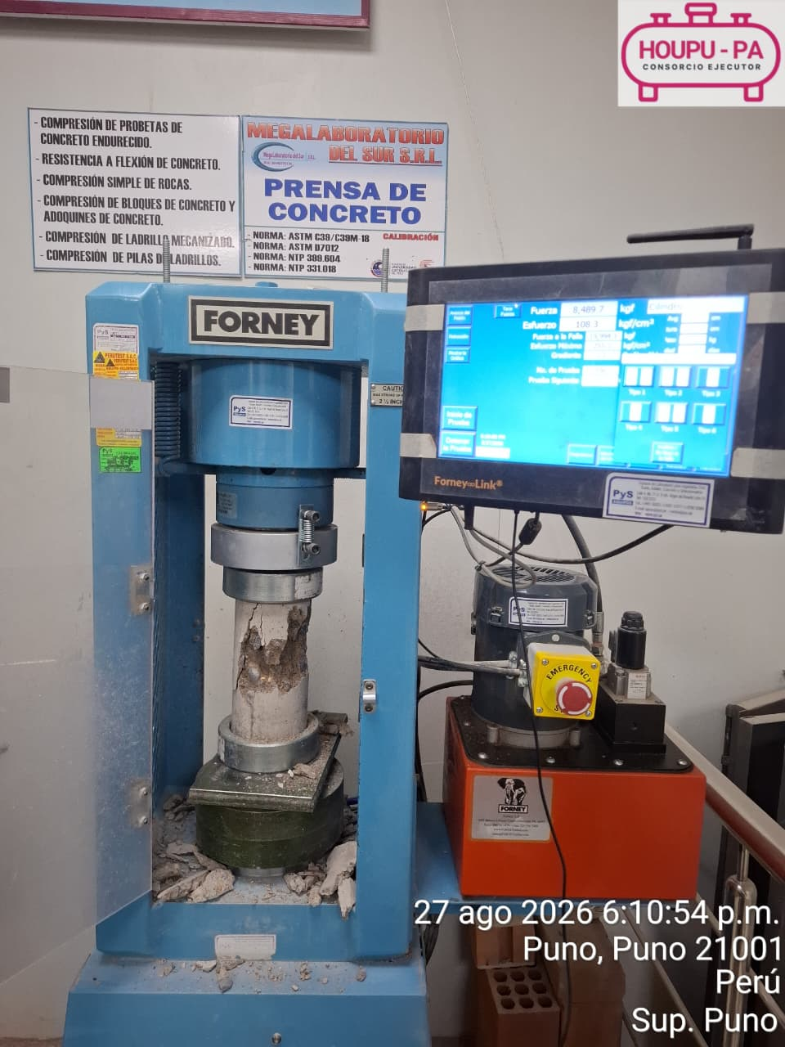 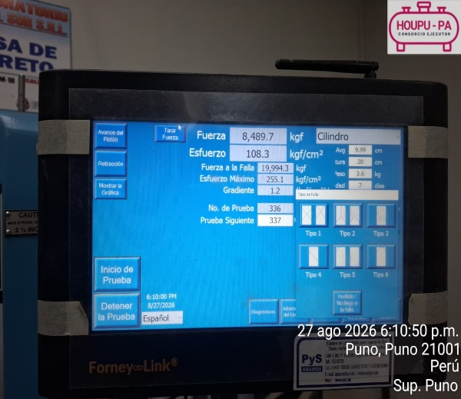 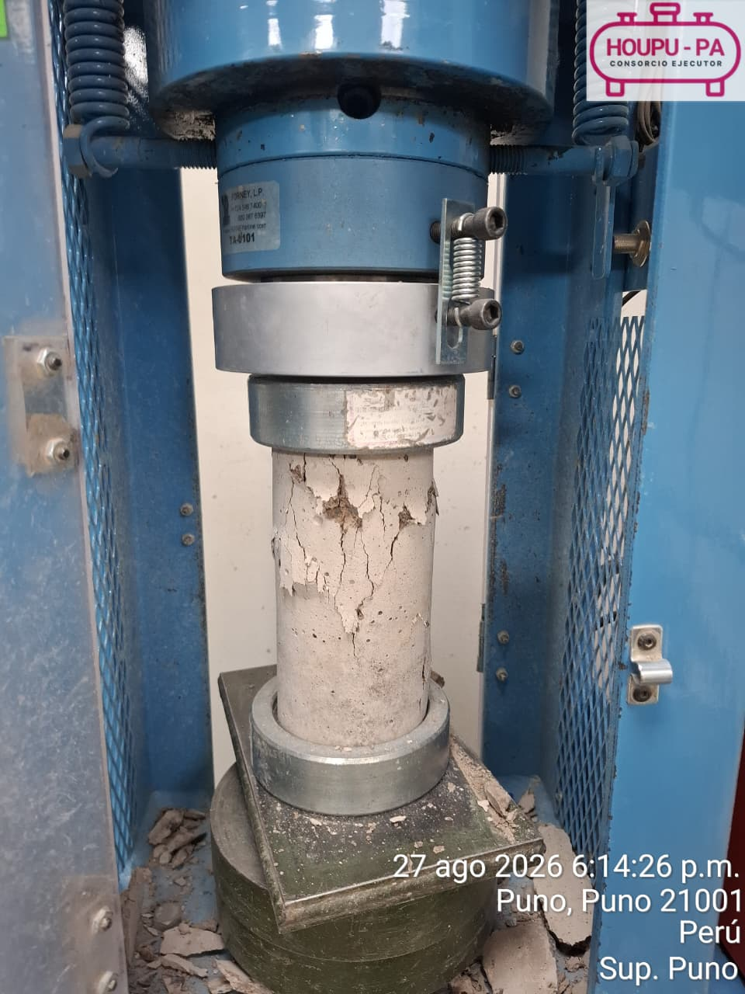 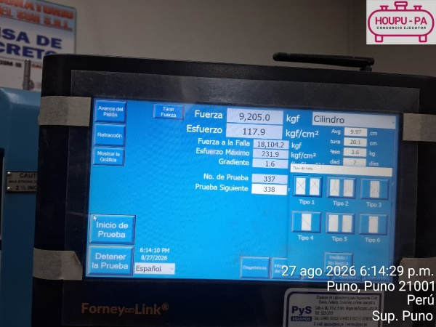 .
8. Se evidenció el proceso de compactación de la zona de Vía, mediante el uso de rodillo compactador, verificándose la ejecución de los trabajos de conformación y compactación del terreno previo a la continuación de las actividades constructivas.
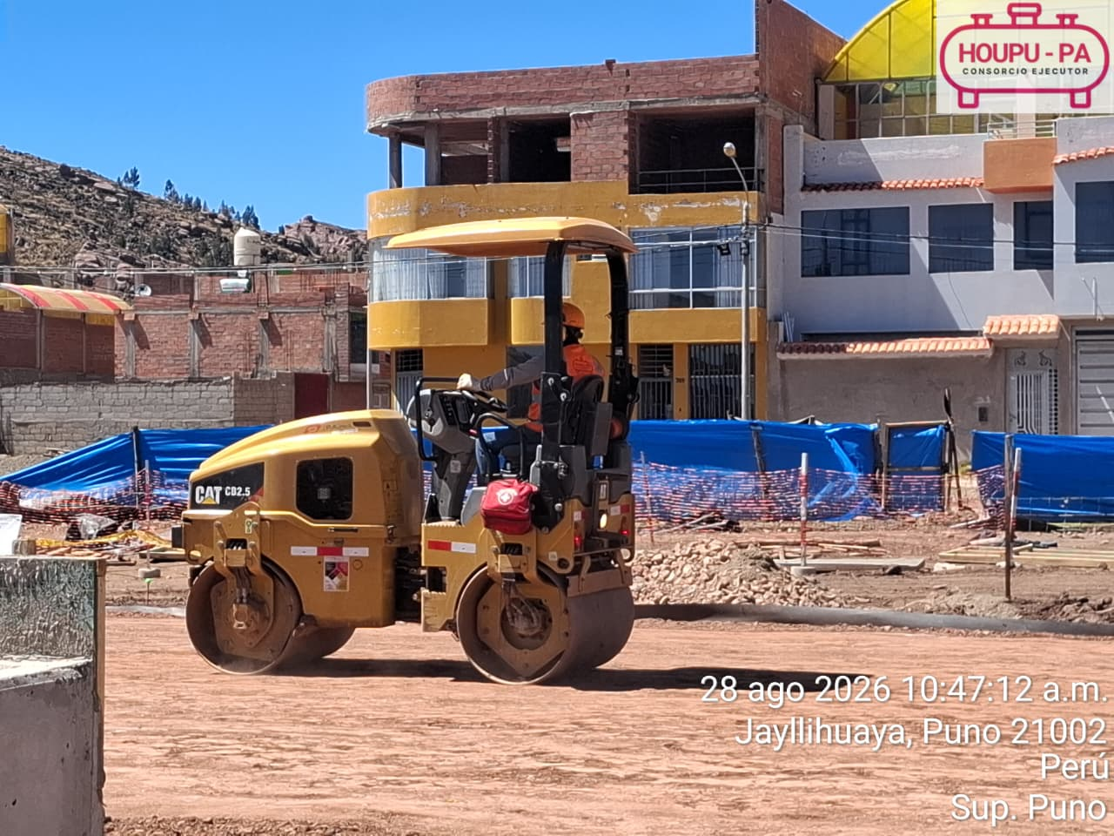
9. Se evidenció el proceso de instalación del cerco perimétrico, verificándose la colocación de los elementos estructurales y el cerramiento correspondiente, así como la ejecución de los trabajos de soporte y fijación, de acuerdo al procedimiento establecido.
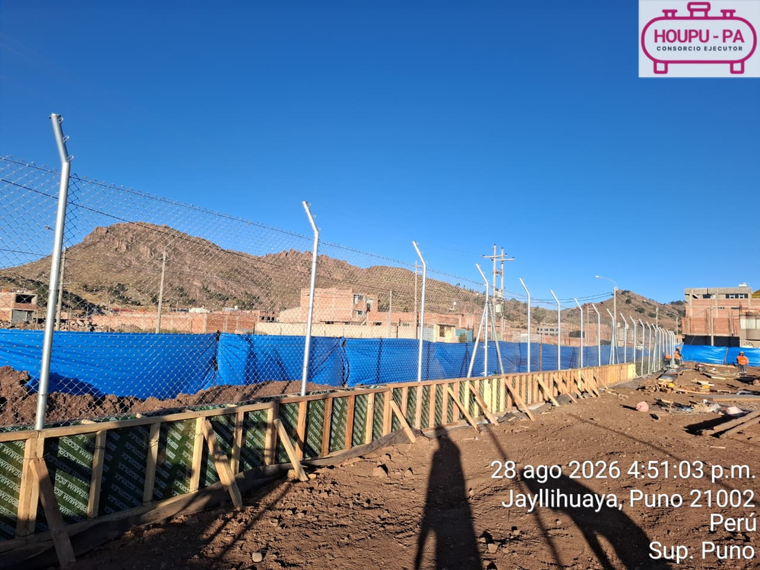
10. Se evidenció el ensayo de resistencia a la compresión de la probeta correspondiente a las columnas de la zona de Cubeto (F'c: 350 kg/cm2) a la edad de 28 días, obteniéndose una resistencia de 518.9 kg/cm² y 498.7 kg/cm²
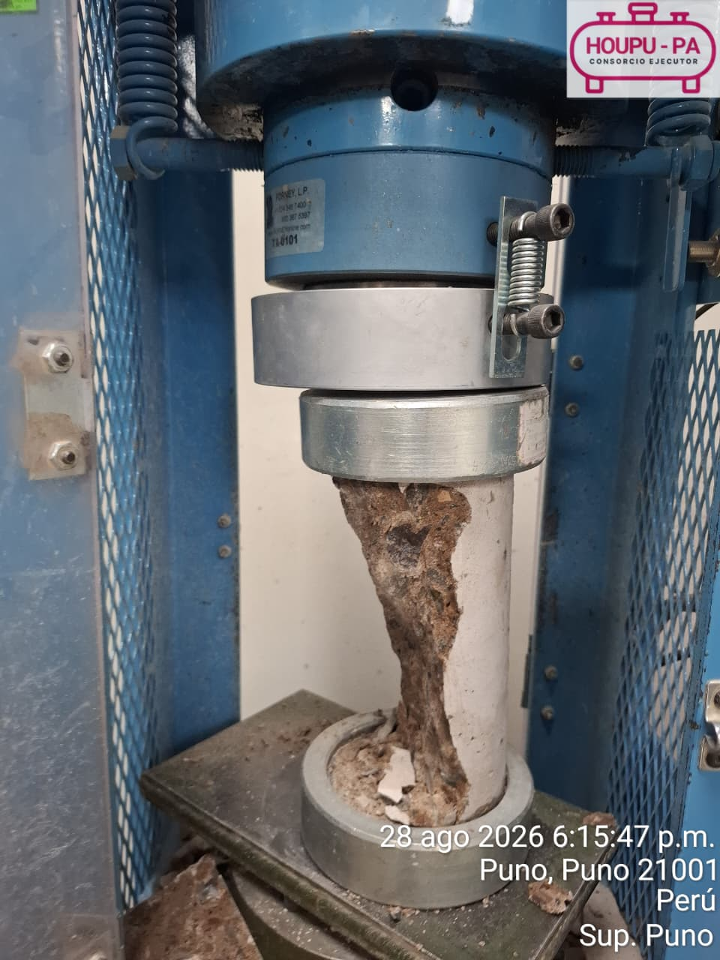   
11. Se evidencia el proceso de encofrado de columnas correspondiente a la Zona de Edificación, verificándose la instalación y disposición de los elementos de encofrado previo al vaciado de concreto, de acuerdo con las condiciones y especificaciones establecidas para la ejecución de los trabajos.
 
12. Se verificó la ejecución del curado del concreto correspondiente a las columnas de la zona Garita mediante la aplicación de curador químico, con el objetivo de reducir la pérdida de humedad por evaporación, favorecer el adecuado proceso de hidratación del cemento y contribuir al desarrollo de la resistencia y durabilidad .
 
13. Se verificó la habilitación y colocación del acero de refuerzo correspondiente a la losa ligerada correspondiente a Garita, constatando que la distribución, separación, traslapes, amarres y recubrimientos, con el objetivo de garantizar el adecuado comportamiento estructural del elemento previo al proceso de encofrado.

14. Se evidencio 82 personas calificadas para la ejecución de la Red Principal de Polietileno correspondiente a la Planta Satélite de Regasificación (PSR) Puno. Asimismo, se cuenta con personal habilitado y competente para la ejecución de procesos de unión de tuberías de polietileno, incluyendo termofusión a tope, termofusión a socket y electrofusión, garantizando la disponibilidad de personal calificado para el desarrollo de las actividades.

